市町村民税負担額
 | 44. 市町村民税負担額（人口１人当たり）

 | 時点 2020(R2)年度（毎年） |  |  |  |  |  |  | 平 均 値 |  |  |  | 62,088
 | 単位 円 |  |  |  |  |  |  | 標準偏差 |  |  |  | 15,879
 | 市町村名 | 指標 | 順位 |  | #REF! | 備考 | 市町村名 | 指標 | 順位 |  | #REF! | 備考

 | 市町村平均 | 62,088 |  | － |  |  | 八街市 | 52,030 |  | 38
 | 千葉市 | 113,581 |  | 1 |  |  | 印西市 | 74,696 |  | 12
 | 銚子市 | 56,264 |  | 28 |  |  | 白井市 | 69,290 |  | 17
 | 市川市 | 89,518 |  | 3 |  |  | 富里市 | 59,462 |  | 26
 | 船橋市 | 79,338 |  | 6 |  |  | 南房総市 | 40,857 |  | 54
 | 館山市 | 50,911 |  | 41 |  |  | 匝瑳市 | 51,206 |  | 40
 | 木更津市 | 70,382 |  | 16 |  |  | 香取市 | 52,302 |  | 36
 | 松戸市 | 73,730 |  | 13 |  |  | 山武市 | 50,182 |  | 42
 | 野田市 | 62,906 |  | 24 |  |  | いすみ市 | 45,093 |  | 48
 | 茂原市 | 60,209 |  | 25 |  |  | 大網白里市 | 55,212 |  | 32
 | 成田市 | 78,945 |  | 7 |  |  | 酒々井町 | 62,985 |  | 23
 | 佐倉市 | 71,276 |  | 15 |  |  | 栄町 | 53,688 |  | 33
 | 東金市 | 57,602 |  | 27 |  |  | 神崎町 | 56,116 |  | 30
 | 旭市 | 55,761 |  | 31 |  |  | 多古町 | 52,112 |  | 37
 | 習志野市 | 81,782 |  | 5 |  |  | 東庄町 | 51,820 |  | 39
 | 柏市 | 77,959 |  | 9 |  |  | 九十九里町 | 44,747 |  | 51
 | 勝浦市 | 45,740 |  | 47 |  |  | 芝山町 | 83,209 |  | 4
 | 市原市 | 71,629 |  | 14 |  |  | 横芝光町 | 47,735 |  | 44
 | 流山市 | 78,161 |  | 8 |  |  | 一宮町 | 53,578 |  | 34
 | 八千代市 | 74,889 |  | 11 |  |  | 睦沢町 | 42,802 |  | 52
 | 我孫子市 | 68,517 |  | 18 |  |  | 長生村 | 47,417 |  | 45
 | 鴨川市 | 53,517 |  | 35 |  |  | 白子町 | 46,021 |  | 46
 | 鎌ケ谷市 | 65,040 |  | 21 |  |  | 長柄町 | 56,167 |  | 29
 | 君津市 | 67,549 |  | 19 |  |  | 長南町 | 48,541 |  | 43
 | 富津市 | 64,576 |  | 22 |  |  | 大多喜町 | 44,920 |  | 49
 | 浦安市 | 111,971 |  | 2 |  |  | 御宿町 | 44,785 |  | 50
 | 四街道市 | 65,096 |  | 20 |  |  | 鋸南町 | 42,568 |  | 53
 | 袖ケ浦市 | 76,347 |  | 10

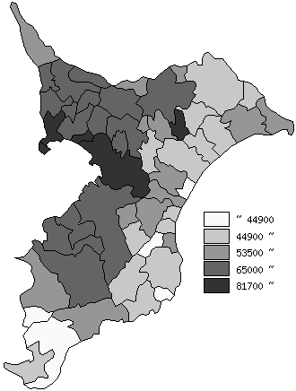
 | 市町村平均の推移
平成28年度 | 60270
平成29年度 | 62502
平成30年度 | 63174
令和元年度 | 63444
令和2年度 | 62088

《備 考》 ・資料出所 総務省「市町村別決算状況調」 ・算出方法 市町村民税歳入総額÷住民基本台帳人口(R3.1.1)

